日経ウーマン記事
1233
 | ダイエットで体重の増減に一喜一憂するのではなく、自分の体のタイプを知り、脂肪や筋肉の量を気にすることが大切です。今回は今すぐ始められる大人のダイエットのための４つのルールを紹介します。 まずは自分のタイプをチェック まずは、『ぽっちゃり度チェック 痩せでも「かくれ肥満」に注意』で自分がどのタイプかチェックしてみよう。 ぽっちゃりタイプだった人 幸いある程度の筋肉が維持されていると考えられるので、まずは脂肪を減らそう。過体重の人が適正な体重に減らす場面では、少しは筋肉が減ってしまうことは避けられないが、かなりの部分は脂肪が減ると考えられる。かくれ肥満タイプだった人 これ以上の体重減はNGだ。筋肉と脂肪が同じ比率で減ってしまう危険性があるからだ。筋肉を維持、増やすことをまず第一に考えたい。 1. 1日3000歩増やす このタイプにおすすめ ⇒「リアルぽっちゃり」タイプ ⇒「ぽっちゃり進行形」タイプ 脂肪を減らすために取り入れやすいと久野教授が薦めているのがウオーキング。「1日3000歩増やすことを目標にするといい」と話す。厚生労働省の健康指針「健康日本21」で目標とされているのは「1日1万歩」。日本人女性の1日の平均歩数は7282歩だが、「歩数は個人差が大きいので、誰でも現状プラス3000歩を目指して」（久野教授）。 目標を達成するために大切なのは、「毎日、１駅分歩こう」などと決めないこと。もしできない日があったときに、ウオーキング習慣をやめたくなるからだ。１日の終わりに目標に届かなさそうな日にだけ、１駅分歩いて達成すればいい。ＥＤが高い食品には、クッキーやポテトチップスのように、乾いて油っぽいものが該当する。一方、ＥＤが低い食品の代表格は、水分が多くて食物繊維を含む果物、野菜など。ＥＤ1.5～２未満の低ＥＤ食品は、同じカロリーでＥＤ４以上の高ＥＤ食品に置き換えるとボリュームが倍以上になる。つまり、積極的に低ＥＤ食品を選ぶと、摂取カロリーが抑えられる。しかも、野菜などの水分含有量が多い食品は重量があり、消化管を刺激して満腹感を得やすい。エネルギー密度＝エネルギー（kcal）÷重さ（g） EDを覚えると体重が減 画像のクリックで拡大表示 男女83人が間食回数と体重を2週間記録した。2週目に半数（介入群）はパソコンを使って低ED食品と高ED食品を学習した。対照群はEDと関連しない製品で同様に学習した。結果、介入群は高ED食品の摂取が減って、体重も減少した。（データ：Appetite;95,17-28,2015） 【積極的に食べたい】エネルギー密度の低いもの 水、緑黄色野菜など野菜全般、低脂肪牛乳、スープ、フルーツ、イモ類、穀類、豆類、赤身肉などがあてはまる。 【なるべく控えたい】エネルギー密度の高いもの クッキー、ビスケット、マフィン、スコーン、ワッフル、パンケーキ、クロワッサン、アイスクリーム、キャンディなど。 | 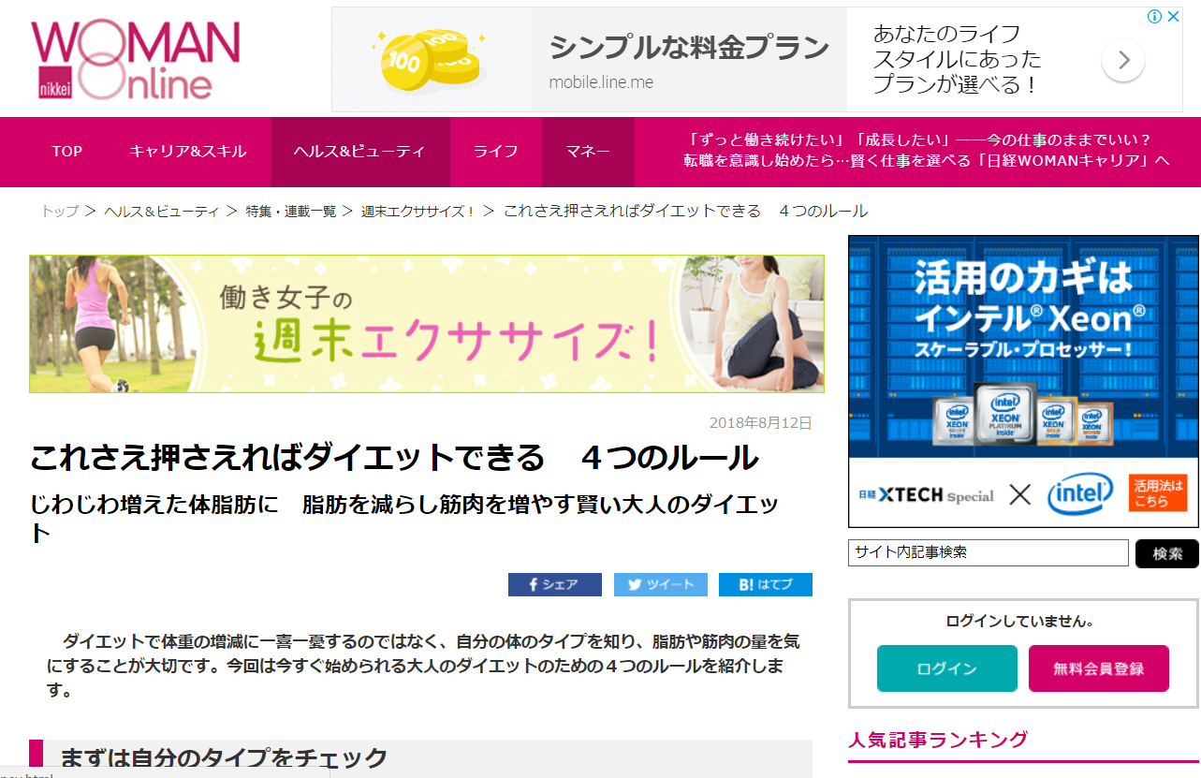

日経新聞記事
938
 | 安倍晋三首相は11日、９月の自民党総裁選（総合２面きょうのことば）に出馬する意向を宣言した。６年ぶりとなる選挙戦は、首相と石破茂元幹事長の一騎打ちとなる見通しだ。奪い合うのは810票。どちらがどれだけ取るかは、総裁選後の政権運営の行方を占う。首相優勢とみられているだけに「圧勝」を印象づけられなければ、来年の参院選を前に政策実行に欠かせない求心力に響く。 ■810票の争奪戦 首相は11日、地元・山口県で開いた党県連会合で総裁選について「６年前、総裁選に出たときの志はみじんも変わるところがない」と強調。「長州出身の政治家として正しい判断をし、頑張っていきたい」と語った。石破氏も同日、地元・鳥取県での国政報告会で「何としても勝たねばならない」と訴えた。 総裁選は国会議員票405票と党員・党友による地方票405票の計810票の争奪戦だ。首相を支持する陣営がまず狙うのは全体の「７割」の確保だ。 「安倍です、安倍晋三です」。首相官邸の執務室に隣接する秘書官室には時折、首相が党の地方組織や支持団体に電話で協力を呼びかける声が聞こえてくる。 すでに首相を支持する派閥の議員数は単純に足すと議員票の約７割を占める。それでも全体の「７割」と控えめなのは、一騎打ちなら批判票が石破氏に流れやすくなるとみるからだ。 2012年総裁選の地方票で安倍氏を圧倒した再現を狙う石破陣営は「地方票で４割以上」をめざす。仮に負けても来春の統一地方選や夏の参院選を控え、地方で多くの支持を得た石破氏を首相も無視できなくなるとみる。議員票も自派閥の20票に加え、約20人いる参院竹下派の支持を得た。石破氏は「首相への声なき批判がくすぶっている」と議員票の積み増しを狙う。 「単に勝つだけじゃダメだ。圧勝しないといけない」。首相側近らは口をそろえる。 党則で総裁は連続３期まで。21年９月までには必ず退任する。首相が３選を決めた瞬間から党内の関心は「誰がポスト安倍か」に移る。政権のレームダック（死に体）化を避けるには、圧勝して求心力を保つ必要がある。自ら直接、電話で支持を呼びかけるのもその執念の表れだ。首相は周囲に「議員票で石破氏に100票も取られたくない」と発破をかける。 | 